Sheet2
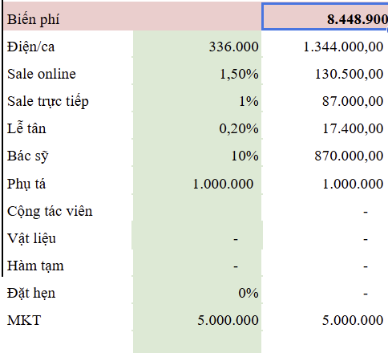
 | All On 4 | Giá niêm yết | Cost vật liệu | Biến phí | Cost tiền vật liệu + biến phí | Cost % | VAT | Giới thiệu | Total | Lợi nhuận | Tiền lợi nhuận còn lại | Ghi chú
All on 4 | Trụ implant Biotem - bh 5 năm | 148,700,000 | 56,600,000 | 8,448,000 | 65,048,000 | 44% | 10% | 10% | 64% | 36% | 53,912,000
 | Trụ implant Biotem sứ - bh 5 năm | 181,100,000 | 62,600,000 | 8,448,000 | 71,048,000 | 39% | 10% | 10% | 59% | 41% | 73,832,000
 | Trụ implant Dentium Hàn Titan - bh 7 năm | 161,900,000 | 61,000,000 | 8,448,000 | 69,448,000 | 43% | 10% | 10% | 63% | 37% | 60,072,000
 | Trụ implant Dentium Hàn Full sứ - bh 7 năm | 194,300,000 | 67,000,000 | 8,448,000 | 75,448,000 | 39% | 10% | 10% | 59% | 41% | 79,992,000
 | Trụ implant Dentium Mỹ Titan - bh 25 năm | 188,300,000 | 69,000,000 | 8,448,000 | 77,448,000 | 41% | 10% | 10% | 61% | 39% | 73,192,000
 | Trụ implant Dentium Mỹ Full sứ - bh 25 năm | 220,700,000 | 75,000,000 | 8,448,000 | 83,448,000 | 38% | 10% | 10% | 58% | 42% | 93,112,000
 | Trụ implant Neodent Thụy Sĩ Titan - bh 35 năm | 235,100,000 | 77,000,000 | 8,448,000 | 85,448,000 | 36% | 10% | 10% | 56% | 44% | 102,632,000
 | Trụ implant Neodent Thụy Sĩ Full sứ - bh 35 năm | 267,500,000 | 83,000,000 | 8,448,000 | 91,448,000 | 34% | 10% | 10% | 54% | 46% | 122,552,000
 | Trụ implant Straumann Thuỵ Sĩ Titan - bh trọn đời | 239,500,000 | 119,000,000 | 8,448,000 | 127,448,000 | 53% | 10% | 10% | 73% | 27% | 64,152,000
 | Trụ implant Straumann Thuỵ Sĩ full sứ - bh trọn đời | 271,900,000 | 125,000,000 | 8,448,000 | 133,448,000 | 49% | 10% | 10% | 69% | 31% | 84,072,000

 | All On 6 | Giá niêm yết | Cost tiền |  | Cost tiền vật liệu + biến phí | Cost % | VAT | Giới thiệu | Total | Lợi nhuận | Tiền còn lại
All on 6 | Biotem Titan | 176,100,000 | 65,400,000 | 8,448,000 | 73,848,000 | 42% | 10% | 10% | 62% | 38% | 67,032,000
 | Biotem full sứ | 213,900,000 | 72,400,000 | 8,448,000 | 80,848,000 | 38% | 10% | 10% | 58% | 42% | 90,272,000
 | Dentium Hàn Titan | 195,900,000 | 72,000,000 | 8,448,000 | 80,448,000 | 41% | 10% | 10% | 61% | 39% | 76,272,000
 | Dentium Hàn Full sứ | 233,700,000 | 79,000,000 | 8,448,000 | 87,448,000 | 37% | 10% | 10% | 57% | 43% | 99,512,000
 | Dentium Mỹ Titan | 235,500,000 | 84,000,000 | 8,448,000 | 92,448,000 | 39% | 10% | 10% | 59% | 41% | 95,952,000
 | Dentium Mỹ Full sứ | 273,300,000 | 91,000,000 | 8,448,000 | 99,448,000 | 36% | 10% | 10% | 56% | 44% | 119,192,000
 | Trụ implant Neodent Thụy Sĩ Titan - bh 35 năm | 305,700,000 | 96,000,000 | 8,448,000 | 104,448,000 | 34% | 10% | 10% | 54% | 46% | 140,112,000
 | Trụ implant Neodent Thụy Sĩ Full sứ - bh 35 năm | 343,500,000 | 103,000,000 | 8,448,000 | 111,448,000 | 32% | 10% | 10% | 52% | 48% | 163,352,000
 | Straumann Thuỵ Sĩ Titan | 312,300,000 | 159,000,000 | 8,448,000 | 167,448,000 | 54% | 10% | 10% | 74% | 26% | 82,392,000
 | Straumann Thuỵ Sĩ full sứ | 350,100,000 | 166,000,000 | 8,448,000 | 174,448,000 | 50% | 10% | 10% | 70% | 30% | 105,632,000

 |  | 153,000
 |  | 188,400
 |  | 171,400
 |  | 206,400
 |  | 207,000
 |  | 242,000
 |  | 256,000
 |  | 291,000

